부품인정시험항목(BK STS)
 | ▣ 초안 R&D 개발자 작성 (도면 시험 주기 내용 모두 기입) , 최종 시험기획은 개발, QA, 구매, 협력사 협의하여 승인.
 | ▣ 변경부품 List 작성-> 개발등급심의 실시->도면DR->부품인정시험기획 -> 부품인정스타트리뷰 -> 시험의뢰 ->시험완료-> 부품승인

R&D 사전 작성
No. | 부품명 | 부품 | P/No | 검사 항목 | 시험 항목 | 시험방법/조건 | 실행 여부 | 시행처 |  | 시료수 | 시험 진행사항 |  |  | 최종 판정 | 비고 ( 판정기준 / 미진행 사유)
 |  |  |  |  |  |  |  | 협력사 | LG |  | 1차 | 2차 | 3차
1 | Controller Assembly,Tact Dial | 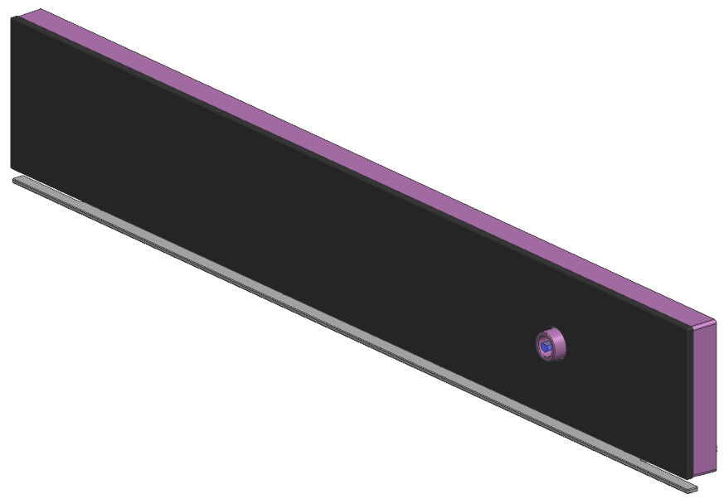 | ACM76198411 | 구조/외관 | 구조/외관 확인 | 구조/외관에 결함 없을 것 (도면 확인) | ● | ● | ● | 5
 |  |  |  | 제원 | 제원 확인 | 도면 만족할 것 | ● | ● | ● | 1
 |  |  |  | 성능 | 기능검사 | 각 기능 동작 시 이상 없을 것 | - | - | - | 3 |  |  |  |  | 양산 부품 (ACM76198407) 대비 단순 외관 색상 변경 (STS → BK STS)
 |  |  |  | 치수 | 주요 치수 측정 | 도면 만족할 것 | - | - | - | 3
 |  |  |  | 친환경 | XRF 측정 | LG전자 제품 유해물질 관리기준 (LG(10)-A-9023) 및 협력사 유해물질 가이드 기준 Level A-I 및 A-II 유해물질 사용을 금지함. | - | - | - | 1

부품인정시험항목(BK Glass)
 | ▣ 초안 R&D 개발자 작성 (도면 시험 주기 내용 모두 기입) , 최종 시험기획은 개발, QA, 구매, 협력사 협의하여 승인.
 | ▣ 변경부품 List 작성-> 개발등급심의 실시->도면DR->부품인정시험기획 -> 부품인정스타트리뷰 -> 시험의뢰 ->시험완료-> 부품승인

R&D 사전 작성
No. | 부품명 | 부품 | P/No | 검사 항목 | 시험 항목 | 시험방법/조건 | 실행 여부 | 시행처 |  | 시료수 | 시험 진행사항 |  |  | 최종 판정 | 비고 ( 판정기준 / 미진행 사유)
 |  |  |  |  |  |  |  | 협력사 | LG |  | 1차 | 2차 | 3차
1 | Controller Assembly,Tact Dial |  | ACM76198410 | 구조/외관 | 구조/외관 확인 | 구조/외관에 결함 없을 것 (도면 확인) | ● | ● | ● | 5
 |  |  |  | 제원 | 제원 확인 | 도면 만족할 것 | ● | ● | ● | 1
 |  |  |  | 성능 | 기능검사 | 각 기능 동작 시 이상 없을 것 | - | - | - | 3 |  |  |  |  | 양산 부품 (ACM76198409) 대비 단순 인쇄 디자인 변경
 |  |  |  | 치수 | 주요 치수 측정 | 도면 만족할 것 | - | - | - | 3
 |  |  |  | 친환경 | XRF 측정 | LG전자 제품 유해물질 관리기준 (LG(10)-A-9023) 및 협력사 유해물질 가이드 기준 Level A-I 및 A-II 유해물질 사용을 금지함. | - | - | - | 1 |  |  |  |  | 하위 부품 시험 시 Skip 가능함
2 | Window,Glass | 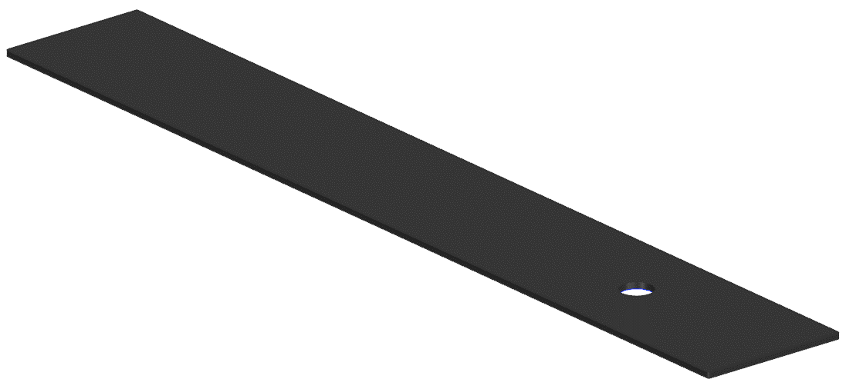 | MKC67486210 | 구조/외관 | 구조/외관 확인 | 구조/외관에 결함 없을 것 (도면 확인) | ● | ● | ● | 5
 |  |  |  | 치수 | 주요 치수 측정 |  | - | - | - | - |  |  |  |  | 양산 부품 (MKC67486208) 대비 단순 인쇄 디자인 변경 MKC6486208 품번 대비 "Hold 3 Seconds" 아랍어 추가. 도료, 재질, 도수, 업체 변경 없음
 |  |  |  | 성능 | 열충격 시험 |  | - | - | - | -
 |  |  |  |  | 강화 유리 파쇄 시험 |  | - | - | - | -
 |  |  |  |  | 강구낙하 시험 |  | - | - | - | -
 |  |  |  | 인쇄시험 | 동전 마모 시험 |  | - | - | - | -
 |  |  |  |  | 내 오염성 시험 |  | - | - | - | -
 |  |  |  |  | 내 세제성 시험 |  | - | - | - | -
 |  |  |  |  | 내 세제성 시험2 |  | - | - | - | -
 |  |  |  |  | 내 비등수 시험 |  | - | - | - | -
 |  |  |  |  | 염수분무 시험 |  | - | - | - | -
 |  |  |  |  | 내 부착성 시험 |  | - | - | - | -
 |  |  |  |  | 내 자외선 시험 |  | - | - | - | -
 |  |  |  | 친환경 | XRF 측정 | LG전자 제품 유해물질 관리기준 (LG(10)-A-9023) 및 협력사 유해물질 가이드 기준 Level A-I 및 A-II 유해물질 사용을 금지함. | - | - | - | -

